ObtenciónProbetas
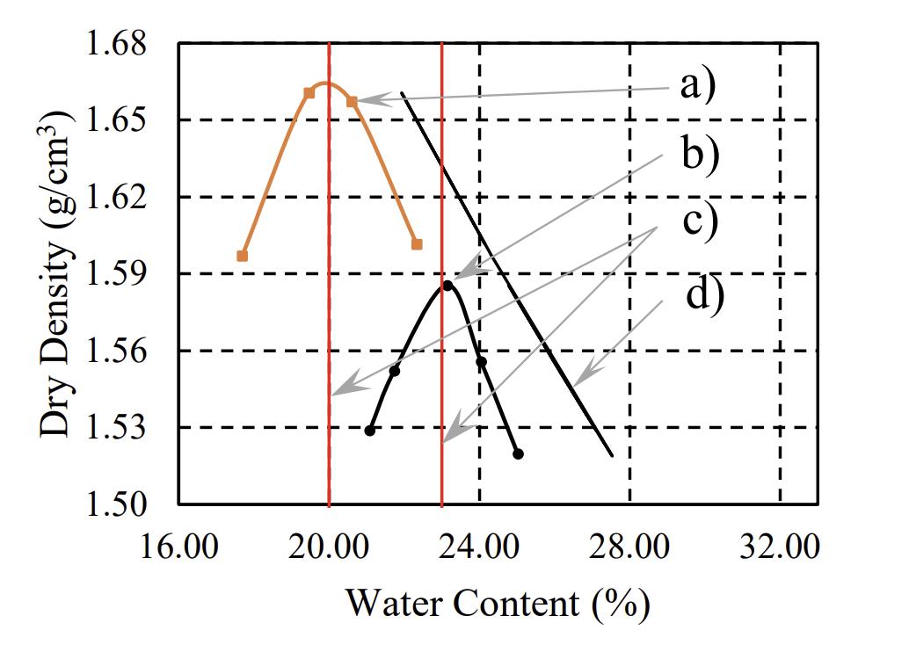
Cronograma Probetas |  |  | Datos para crear Probeta |  |  |  |  |  | Datos Probeta Final
 |  |  | [%] | [%] | [gr/cm3] | [gr/cm3] | [gr] | [gr] | mm
#Probeta | Nombre | Fecha | Incremento Humedad Objetivo | Humedad Objetivo | Densidad Seca Objetivo | Densidad Humeda Final | Masa Seca | Masa de Agua | Altura Final Probeta | Masa Probeta | Diametro
1 | Masa 1 | 2023-09-26 | 10.00% | 24.04% | 1.400 | 1.74 | 340.00 | 34.00 | 102.3 | 308.84 | 50.3
2 | Masa 2 | 2023-09-26 | 6.00% | 20.04% | 1.350 | 1.62 | 320.00 | 19.20 | 103.5 | 317.92 | 50.2
3 | Masa3 | 2023-10-16 | 8.00% | 22.04% | 1.554 | 1.90 | 370.00 | 29.60 | 103.8 | 391.4 | 50.4
4 | Masa4 | 2023-10-16 | 9.50% | 23.54% | 1.585 | 1.96 | 385.00 | 36.60 | 105 | 408.4 | 50.4
5 | Masa5 | 2023-10-21 | 10.20% | 24.24% | 1.558 | 1.94 | 380.00 | 38.80 | 104.9 | 412.09 | 50.4
6 | Masa6 | 2023-10-21 | 10.80% | 24.84% | 1.52 | 1.90 | 375.00 | 40.50 | 103.7 | 408.81 | 50.5
7 | Masa7 | 2023-10-21 | 4.00% | 18.04% | 1.6 | 1.89 | 370.00 | 14.80 | 102 | 372.6 | 50.4
8 | Masa8 | 2023-10-21 | 5.50% | 19.54% | 1.66 | 1.98 | 390.00 | 21.50 | 104.6 | 402.8 | 50.6
9 | Masa9 | 2023-10-21 | 6.70% | 20.74% | 1.655 | 2.00 | 390.00 | 26.20
10 | Masa10 | 2023-10-21 | 8.00% | 22.04% | 1.62 | 1.98 | 390.00 | 31.20
11 | Masa11 |  |  | 14.04% |  | 0.00 | 0.00 | 0.00
12 | Masa12 |  |  | 14.04% |  | 0.00 | 0.00 | 0.00

Determinación Humedad Inicial |  |  |  |  | Datos Molde Probeta |  |  |  | Datos Plaquitas Inferiores
Peso Lata | Peso Lata +Humedo | Peso Lata + Seco | %Humedad Real |  | H Probeta | 160 | mm |  | Altura | 2 | mm
17.52 | 51.97 | 47.73 | 14.04% |  | H Objetivo | 100 | mm |  | # Placas | 2
 |  |  |  |  | Diametro | 50 | mm
 |  |  |  |  | Volumen | 196349.54 | mm3
 |  |  |  |  | Volumen | 196.35 | cm3

CurvaCompactaciónProbetas
 | Nombre | Análisis Humedad Final de Muestras |  |  |  |  |  |  |  |  | Resultados Compactación
 |  | [gr] | [gr] | [gr] | [gr] | [gr] | [gr] | [%] | [%] | [%] | g/cm3
 | Nombre | Masa Lata #1 | Masa Lata #2 | Lata + Humedo #1 | Lata + Humedo #2 | Lata + Seco #1 | Lata + Seco #2 | Humedad #1 | Humedad #2 | Humedad Final | Densidad Humeda Final | Densidad Seca Final | % Error
 | Masa 1 | 17.53 | 16.83 | 53.32 | 47.59 | 46.38 | 41.58 | 24.06% | 24.28% | 24.17% | 1.5193 | 1.2235 | 14.42%
 | Masa 2 | 18.14 | 18.57 | 55.59 | 53.6 | 49.31 | 47.73 | 20.15% | 20.13% | 20.14% | 1.5520 | 1.2918 | 4.51%
arriba | Masa3 | 18.54 | 18.08 | 40.83 | 63.29 | 36.82 |  | 21.94% |  | 21.94% | 1.8900 | 1.5500 | 0.26%
abajo | Masa4 | 17.51 | 19.01 | 26.95 | 64.51 | 25.15 |  | 23.56% |  | 23.56% | 1.9496 | 1.5779 | 0.45%
 | Masa5 | 17.99 |  | 53.42 |  | 46.27 |  | 25.28% |  | 25.28% | 1.9691 | 1.5717 | 0.87%
 | Masa6 | 18.13 |  | 51.15 |  | 44.4 |  | 25.69% |  | 25.69% | 1.9682 | 1.5659 | 2.93%
 | Masa7 | 16.88 |  | 55.34 |  | 49.48 |  | 17.98% |  | 17.98% | 1.8310 | 1.5520 | 3.09%
 | Masa8 | 17.45 |  | 41.8 |  | 37.84 |  | 19.42% |  | 19.42% | 1.9150 | 1.6036 | 3.52%
 | Masa9
 | Masa10
 | Masa11
 | Masa12

ProcesamientoDatos
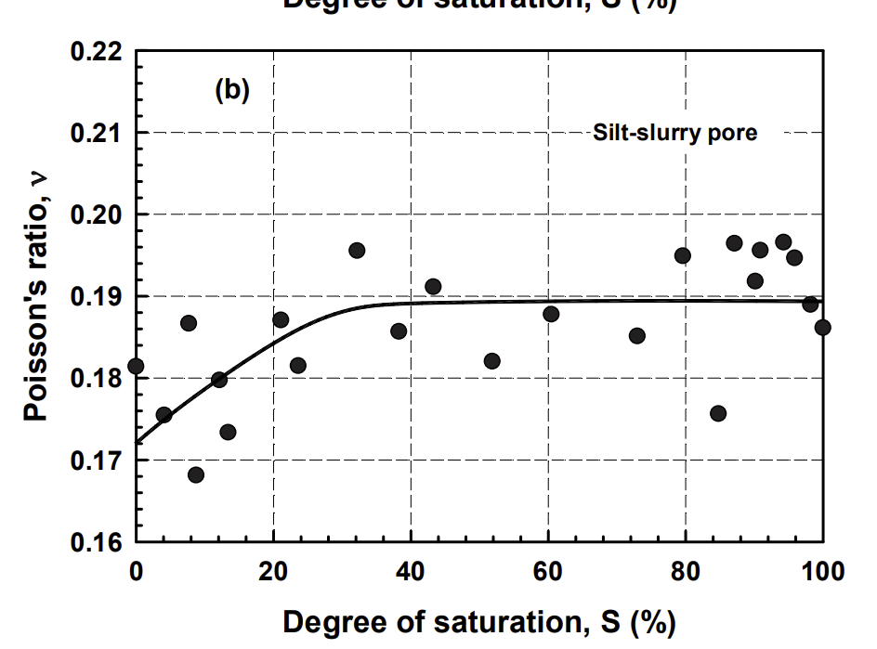
Probeta |  | Obtención Poisson |  |  |  |  |  | Módulo de Young por Velocidad de Onpa p |  |  |  |  |  |  |  |  |  |  | Mod. E Pelotazo |  |  |  |  | % Error
# | Nombre | GS | Vs | Vv | Vw | Saturación | nu | TV1 | TV2 | TV3 | TV prom | Altura | densidad | Vp | densidad | Vp | E Vp | E Vp | TOF1 | TOF2 | TOF3 | TOF Prom | E | % Error | Densidad Seca Final
 |  |  |  |  |  |  |  |  |  |  | (us) | (cm) | g/cm3 | (cm/us) | (kg/m3) | (m/s) | Pa | Mpa |  |  |  |  | MPA
1 | Masa 1 | 2.68 |  |  |  |  | 0.48 | 183.4 | 159 | 204.8 | 182.4 | 10.23 | 1.52 | 0.06 | 1519.26 | 560.86 | 54406654.43 | 54.41 | 0.00169 | 0.00169 | 0.00169 | 0.001690 | 50.93 | 6.390% | 1.2235405643
2 | Masa 2 | 2.68 |  |  |  |  | 0.48 | 130.16 | 209.52 | 149 | 162.89333333 | 10.35 | 1.55 | 0.06 | 1551.96 | 635.39 | 71330066.03 | 71.33 | 0.00159 | 0.00159 | 0.0016 | 0.001593 | 74.66 | 4.668% | 1.2918032252
3 | Masa3 | 2.68 |  |  |  |  | 0.48 | 86 | 91.45 | 105.6 | 94.35 | 10.38 | 1.89 | 0.11 | 1890.05 | 1100.16 | 260436454.68 | 260.44 | 0.00121 | 0.00119 | 0.00125 | 0.001217 | 286.91 | 10.165% | 1.5500406397
4 | Masa4 | 2.68 |  |  |  |  | 0.48 | 87 | 82.6 | 71.6 | 80.4 | 10.5 | 1.95 | 0.13 | 1949.60 | 1305.97 | 378556182.88 | 378.56 | 0.00117 | 0.00116 | 0.00119 | 0.001173 | 347.21 | 8.280% | 1.5778541062
5 | Masa5 | 2.68 |  |  |  |  | 0.48 | 77.91 | 75.7 | 109.61 | 87.74 | 10.49 | 1.97 | 0.12 | 1969.09 | 1195.58 | 320434827.52 | 320.43 | 0.00119 | 0.00118 | 0.00116 | 0.001177 | 342.03 | 6.739% | 1.5717153192
6 | Masa6 | 2.68 |  |  |  |  | 0.48 | 72.07 | 83.8 | 92.8 | 82.89 | 10.37 | 1.97 | 0.13 | 1968.20 | 1251.06 | 350704802.62 | 350.70 | 0.00116 | 0.00115 | 0.00126 | 0.001190 | 321.33 | 8.376% | 1.5658606863
7 | Masa7 | 2.68 |  |  |  |  | 0.48 | 58.6 | 87.1 | 87.01 | 77.57 | 10.2 | 1.83 | 0.13 | 1831.01 | 1314.94 | 360431590.48 | 360.43 | 0.00114 | 0.00114 | 0.00124 | 0.001173 | 347.21 | 3.668% | 1.5520297606
8 | Masa8 | 2.68 |  |  |  |  | 0.48 | 73.9 | 81.52 | 81.775 | 79.065 | 10.46 | 1.91 | 0.13 | 1914.99 | 1322.96 | 381575115.12 | 381.58 | 0.00118 | 0.00116 | 0.00116 | 0.001167 | 357.56 | 6.294% | 1.6035596606
9 | Masa9 | 2.68 |  |  |  |  | 0.48 | 0 | 0 | 0 | 0 | 0 | 0.00 | 0.00 | 0.00 | 0.00 | 0.00 | 0.00 | 0 | 0 | 0 | 0.00000
10 | Masa10 | 2.68 |  |  |  |  | 0.48 | 0 | 0 | 0 | 0 | 0 | 0.00 | 0.00 | 0.00 | 0.00 | 0.00 | 0.00 | 0 | 0 | 0 | 0.00000
11 | Masa11 | 2.68 |  |  |  |  | 0.48 | 0 | 0 | 0 | 0 | 0 | 0.00 | 0.00 | 0.00 | 0.00 | 0.00 | 0.00 | 0 | 0 | 0 | 0.00000
12 | Masa12 | 2.68 |  |  |  |  | 0.48 | 0 | 0 | 0 | 0 | 0 | 0.00 | 0.00 | 0.00 | 0.00 | 0.00 | 0.00 | 0 | 0 | 0 | 0.00000
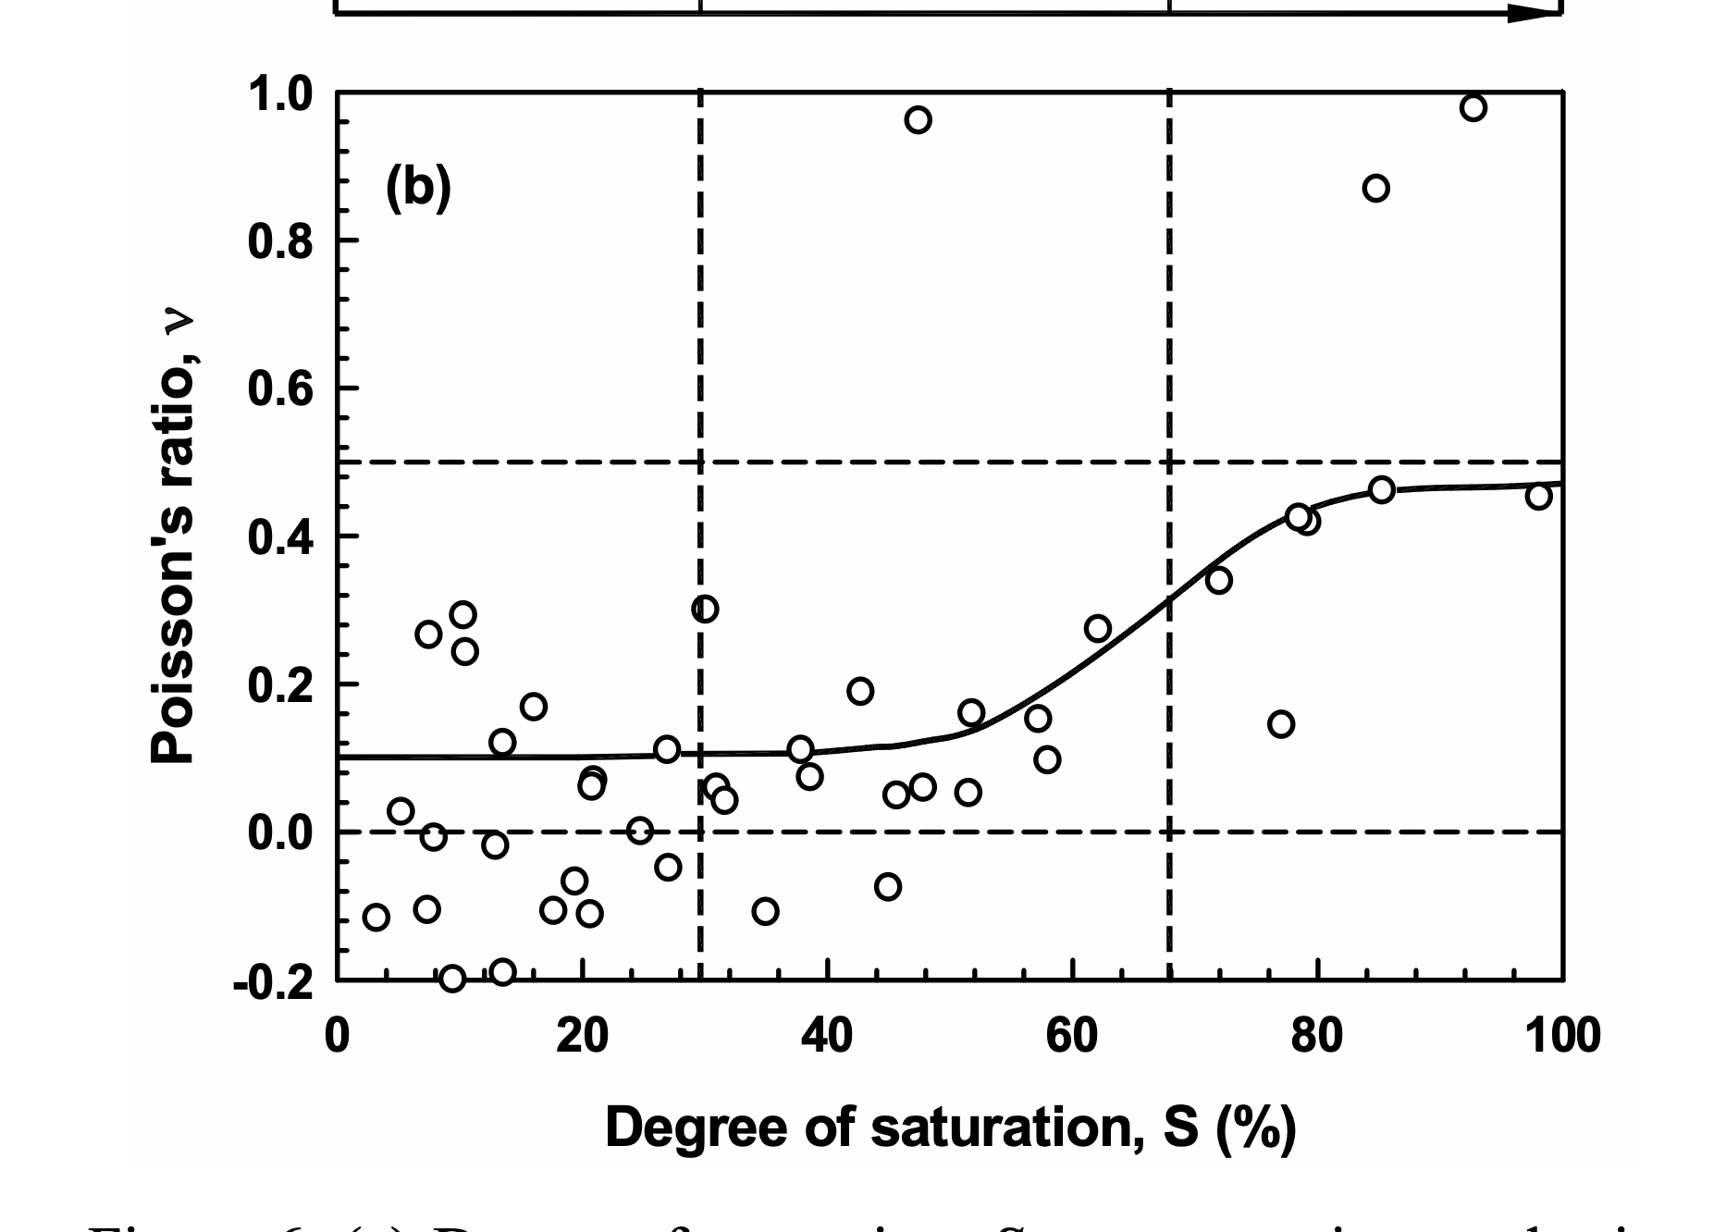
$$E={Vp}^{2}∙\frac{p∙(1+u)(1−2u)}{(1−u)}$$
Mod. E Comparison
Mod. E vs Densidad Seca

 |  |  |  |  |  |  | X1 | X2 | diferencia | X1 | X2 | diferencia | X1 | X2 | diferencia
 |  |  |  |  |  | M1 | -0.0003 | -0.0001166 | 0.0001834 | -0.0002 | -0.000041 | 0.000159 | -0.0002454 | -0.0000406 | 0.0002048
 |  |  |  |  |  | M2 | -0.000194 | -0.00006384 | 0.00013016 | -0.00031052 | -0.000101 | 0.00020952 | -0.0002386 | -0.0000896 | 0.000149
 |  |  |  |  |  | M3 | 0.001459 | 0.001545 | 0.000086 | -0.000136 | -0.00004455 | 0.00009145 | -0.0001496 | -0.000044 | 0.0001056
 |  |  |  |  |  | M4 | -0.000131 | -0.000044 | 0.000087 | -0.0001244 | -4.18E-05 | 0.0000826 | -0.0001189 | -4.73E-05 | 0.0000716
 |  |  |  |  |  | M5 | -0.0001491 | -7.12E-05 | 0.00007791 | -0.0001345 | -5.88E-05 | 0.0000757 | -0.00020566 | -9.61E-05 | 0.00010961
 |  |  |  |  |  | M6 | -0.000157 | -8.49E-05 | 0.00007207 | -0.0001583 | -7.45E-05 | 0.0000838 | -0.000177 | -8.42E-05 | 0.0000928
 |  |  |  |  |  | M7 | -0.0001569 | -9.83E-05 | 0.0000586 | -0.0001759 | -8.88E-05 | 0.0000871 | -0.00021018 | -0.00012317 | 0.00008701
 |  |  |  |  |  | M8 | -1.34E-04 | -6.06E-05 | 0.0000739 | -0.0001444 | -6.29E-05 | 0.00008152 | -0.0001533 | -7.15E-05 | 0.000081775

SSW_CalibrationCurve
Curva de Calibración
Datos Curva Calibración
Mpa | 5.00 | 25.00 | 50.00 | 100.00 | 200.00 | 300 | 400
0.1 | 0.0023478348101 | 0.0019955787604 | 0.0017820024122 | 0.0015694576531 | 0.0013718172768
0.2 | 0.0023394404849 | 0.0019843437658 | 0.001771176988 | 0.0015596375332 | 0.0013631794859
0.3 | 0.0023246461006 | 0.0019648933393 | 0.0017524451909 | 0.0015426744704 | 0.0013483557322 | 0.0012449639506 | 0.0011772007984
0.4 | 0.0023023397656 | 0.0019358334977 | 0.0017247572871 | 0.0015177684522 | 0.0013265591896 | 0.0012253486062 | 0.0011591183842
0.5 | 0.0022700775067 | 0.0018950206298 | 0.0016860701318 | 0.0014832106476 | 0.0012964257445 | 0.0011983390993 | 0.0011343785405

Mod. Poisson |  | 0.48 | TOF |  | 0.0011667

Interpolación para Poisson Dado
0.48 | 0.0022765299585 | 0.0019031832033 | 0.0016938075629 | 0.0014901222085 | 0.0013024524335 | 0.0012037410007 | 0.0011393265092

Interpolación para Módulo de Elasticidad
Mod. Elasticidad |  | 357.56 | Mpa

 |  |  | 0.0016900 | 50.93
 |  |  | 0.0015933 | 74.66
 |  |  | 0.0012167 | 286.91
 |  |  | 0.0011733 | 347.21
 |  |  | 0.0011767 | 342.03
 |  |  | 0.0011900 | 321.33
 |  |  | 0.0011733 | 347.21
 |  |  | 0.0011666666667 | 357.56

 |  |  |  |  |  |  | \

